Sheet1
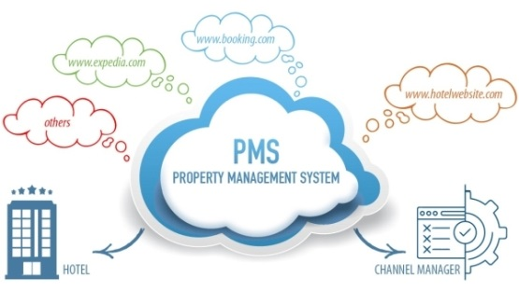
1 | Hệ thống quản lý khách sạn PMS
 | Đặt phòng online, hệ thống PMS quản lý phòng, quản lý checkin checkout
 | Checkin-checkout tự động trên nền tảng IOT
 | Tự động liên kết với Rakuten,Booking.com…


2 | SCOM
 | Giải pháp quản lý doanh nghiệp dành cho các doanh nghiệp vừa và nhỏ
 | Tối giản hóa việc quản lý doanh nghiệp.
 | Tích kiếm được thời gian để phát triển doanh nghiệp lên tầm cao mới

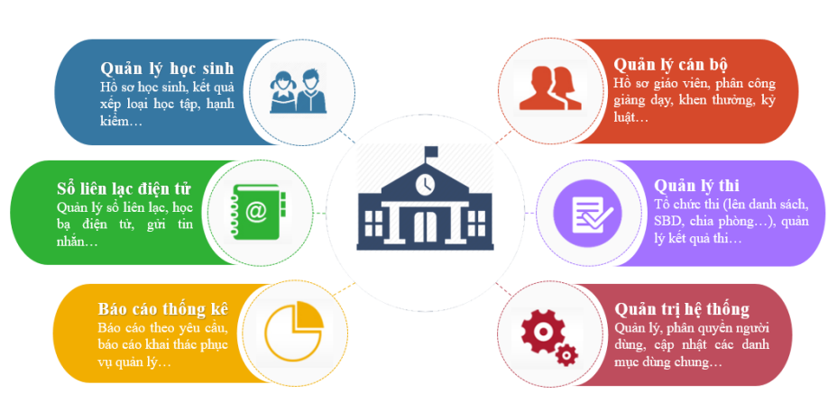
3 | Hệ thống CSDL Giáo dục
 | Giải pháp hỗ trợ quản lý toàn diện về cơ sở dữ liệu giáo dục
 | Tạo sự đồng bộ thống nhất từ cấp Sở, Phòng, Trường

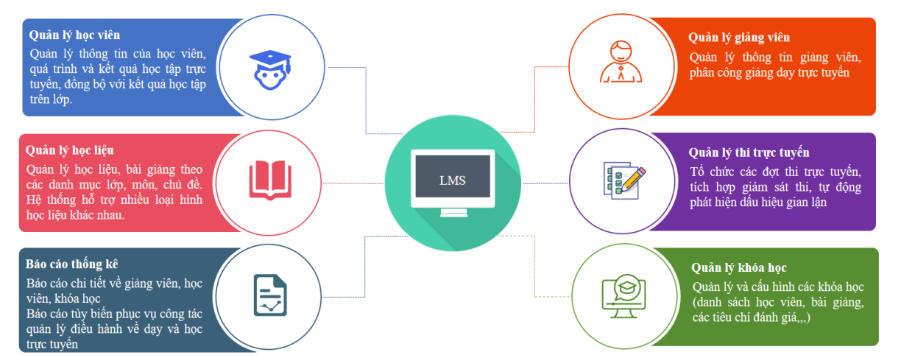
4 | LMS
 | Xây dựng trên cấu trúc Microservice
 | Phân phối nội dung bài giảng đến học viên
 | Hỗ trợ quản lý theo dõi đánh giá quá trình và kết quả học tập của học viên

